WRO Fiche d'éval CE
Feuille d'évaluation Chef d'équipe |  |  |  |  |  |  | Evaluateur |  |  |  |  | Département de l'équipe
Nombre de victime |  |  |  |  | Niveau du scénario |  |  |  |  |  |  |  |  | Date
Phase 1: Approche initiale
Approche de la scène |  |  |  |  |  |  |  |  |  |  |  | Enquête externe
1. PPE |  |  | 2. Protection de la scéne |  |  | 3. Instruction de sécurité à l'équipe |  |  | 4. Approche sécurisée |  |  | 5. 360° Evaluation |  |  |  | 6. Evaluation du patient
0 | 3 | 5 | 0 | 3 | 5 | 0 | 3 | 5 | 0 | 3 | 5 | 0 | 3 |  | 5 | 0 | 3 |  | 5
 |  |  | Enquête sur les véhicules |  |  |  |  |  |  |  |  | Priorités initiales
7.Niveau de piegeage |  |  | 8. Reco VL |  |  | 9. Accés Victime |  |  | 10. Espace Interieur |  |  | 11. CE annonce l'état de la scéne |  |  | 12. Iidentification et gestion des priorités initiales
0 | 3 | 5 | 0 | 3 | 5 | 0 | 3 | 5 | 0 | 3 | 5 | 0 | 3 | 5 | 0 |  | 3 | 5
Communications |  |  |  |  | Information Victime: |  |  |  | Time: / |  |  |  |  |  | Communications
13. Avec le secouriste |  |  |  |  | Access à la victime: |  |  |  | Time: / |  |  |  |  |  | 14. Avec l'équipe technique
0 |  | 3 | 5 |  |  |  |  |  |  |  |  |  |  |  | 0 |  | 3 | 5
Phase 2: plan(s)s
Plan(s) Communication |  |  |  |  |  |  |  |  |  |  |  | Plan(s) Selection
15. Avec le secouriste |  |  |  | 16. Avec l'équipe technique |  |  |  | 17. Plan(s) de communication |  |  |  | 18. Sélection appropriée du ou des plan(s) |  |  |  | 19. Objectifs et priorités de la planification
0 | 5 | 10 | 15 | 0 | 5 | 10 | 15 | 0 | 5 | 10 | 15 | 0 | 5 | 10 | 20 | 0 | 5 | 10 | 20
Considération relative au(x) plan(s) |  |  |  |  |  |  |  |  |  |  |  | Plan(s) de progression et de désincarcération
20. La planification prend en compte le type de véhicule |  |  |  | 21. La planification prend en compte les patients et les ressources |  |  |  | 22. impact sur le patient |  |  |  | 23. Plan(s) Progression |  |  |  | 24. Désincarcération des patients
0 | 5 | 10 | 15 | 0 | 5 | 10 | 15 | 0 | 5 | 10 | 15 | 0 | 5 | 10 | 20 | 0 | 5 | 10 | 20
plan(s) immédiat(s) |  |  |  |  |  |  |  |  |  |  |  | Temps: / |  |  | Temps: /
Plan(s) d'urgence |  |  |  |  |  |  |  |  |  |  |  | Temps: / |  |  | Temps: /
Plan(s) complet(s) |  |  |  |  |  |  |  |  |  |  |  | Temps: / |  |  | Temps: /
Contrôle des commandes
Contrôle du positionnement et des actions
25. Évaluation dynamique des risques |  |  |  |  | 26. Positionnement |  |  | 27.Techniques et outils |  |  |  | 28. Dynamique de l'équipe |  |  | 29. Commandement et Contrôle
0 | 3 |  | 5 |  | 0 | 3 | 5 | 0 | 3 | 5 |  | 0 | 3 | 5 | 0 | 3 |  | 5
Sécurité
30. Bien-être |  |  | 31. Contrôle des EPI |  |  | 32. Stabilisation et levage |  |  |  |  | 33. Contrôle des risques |  |  |  | 34. Espace de travail bien rangé et sûr
0 | 3 | 5 | 0 | 3 | 5 | 0 | 3 |  | 5 |  | 0 | 3 | 5 |  | 0 | 3 |  | 5
Coordination et support de l'équipe technique
35. Gestion et contrôle des ressources |  |  |  |  |  |  | 36. Motivation |  |  | 37. Confiance dans l'équipe |  |  |  |  | 38. Main sur les outils
0 |  | 3 |  |  | 5 |  | 0 | 3 | 5 | 0 | 3 |  | 5 |  | 0 | 3 |  | 5
Pour le(s) Patient(s)
39. État du(des) patient(s) |  |  |  | 40. Avertissements |  |  |  | 41. Sécurité et bien-être du ou des patient(s) |  |  |  |  |  | 42. Coordination avec le secouriste
0 | 3 | 5 |  | 0 | 3 | 5 |  | 0 |  | 3 |  | 5 |  | 0 |  | 3 |  | 5
Communications
43. Instructions claires à l'équipe |  |  |  |  |  |  | 44. Avec l'équipe technique |  |  |  | 45. État du(des) patient(s) |  |  |  | 46. Avec le secouriste
0 |  | 3 |  | 5 |  |  | 0 | 3 | 5 |  | 0 | 3 | 5 |  | 0 | 3 |  | 5
Phase 3: Désincarcération
Transmission des informations |  |  |  |  |  |  |  |  | Temps /
47. Transmission du(des) patient(s)
0 |  |  | 5 |  |  | 10

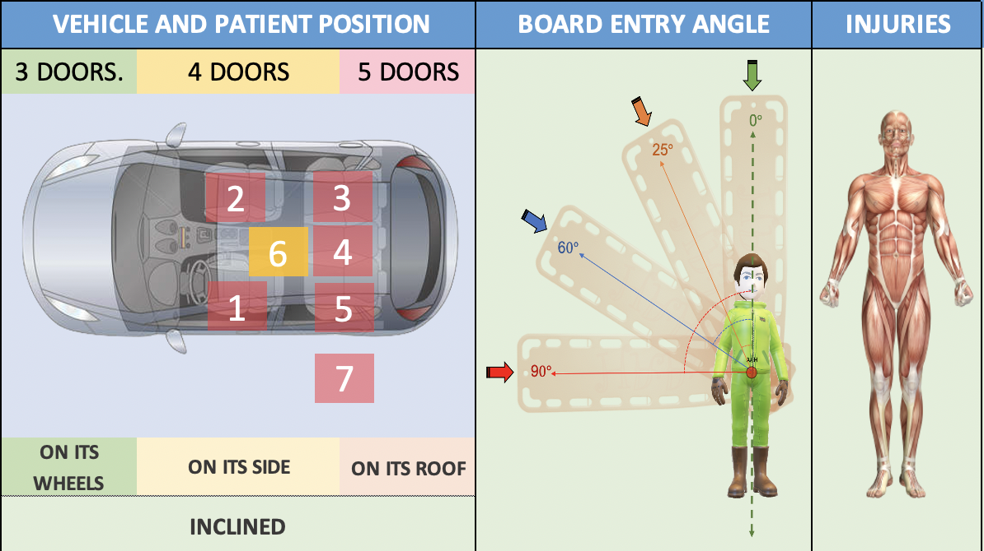
 | Risques sur la scène
 | Electrique |  |  |  | ID | IN | IS
 | Ecoulement |  |  |  | ID | IN | IS
 | Verre |  |  |  | ID | IN | IS
 | Clefs |  |  |  | ID | IN | IS
 | Airbags |  |  |  | ID | IN | IS
 | Batteries |  |  |  | ID | IN | IS
 | Autres |  |  |  | ID | IN | IS

Points Positifs

Axes d'améliorations

Résumé des commandes

Résumé de l'équipe technique

Résumé des secouristes

En forme et bien ? |  |  | Des blessures ? |  |  |  | Réhydratation |  |  |  | Présentation de l'équipe |  |  |  | Commentaires Selon les performances
Evaluateur |  |  | Signature |  |  |  |  |  |  |  | Total Points - Max |  |  |  | 360

